新規インストールの場合
PHP開発環境（ローカル） インストール手順

 | 実施内容
 |  | ① eclipseのインストール
 |  | ② Microsoft Visual C++ 2010 再頒布可能パッケージ
 |  | ③ XAMMPのインストール
 |  | ④Mysqlの設定

 | ２．Microsoft Visual C++ 再頒布可能パッケージのインストール
 |  | ２-１．Microsoft Visual C++ 再頒布可能パッケージをインストールする
 |  |  | ※インストールされている場合はXAMMPのインストールへ進む。

 |  |  | ＜使用しているPCがWin７、32bitの場合＞
 |  |  | Microsoft Visual C++ 2010 再頒布可能パッケージ (x86)をダウンロードする
 |  |  | http://www.microsoft.com/ja-jp/download/details.aspx?id=5555

 |  |  | ＜使用しているPCがWin７、32bitの場合＞
 |  |  | Microsoft Visual C++ 2010 再頒布可能パッケージ (x64)をダウンロードする
 |  |  | http://www.microsoft.com/ja-jp/download/details.aspx?id=14632

 | ３．XAMPP のインストール
 |  | ３－１．以下のサイトから最新版のインストーラを取得する
 |  |  | http://www.apachefriends.org/jp/xampp.html

 |  |  | XAMMP for Windows v1.8.3を選択すると
 |  |  | xampp-win32-1.8.3-4-VC11-installer.exeがダウンロードされる | ※64bit版でも32bit版を使用する

 |  | ３－２．３－１.で入手したexeを実行する

 |  |  | Yesを選択する
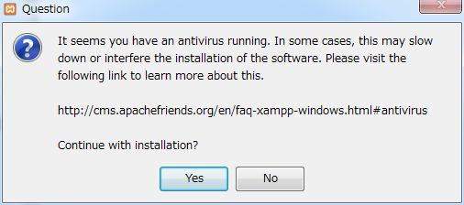

 |  |  | OKを選択する

 |  |  | Nextを選択する
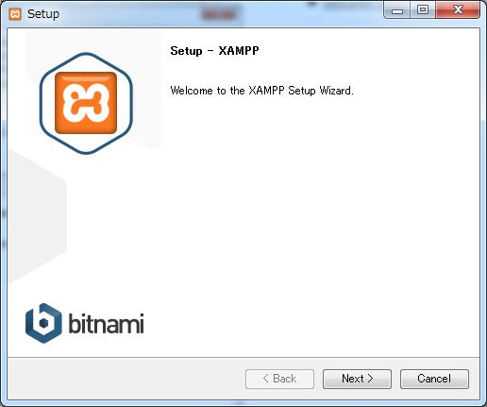

 |  |  | Nextを選択する
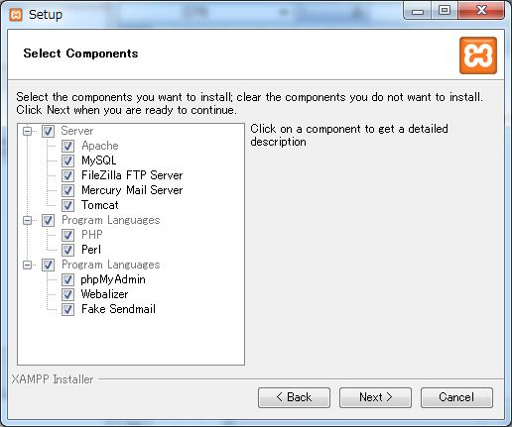

 |  |  | Nextを選択する
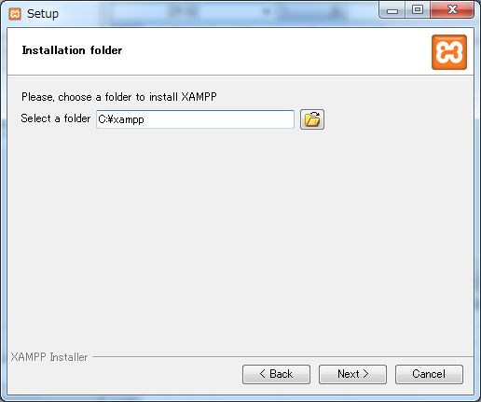

 |  |  | チェックボックスをオフにしてNextを選択する
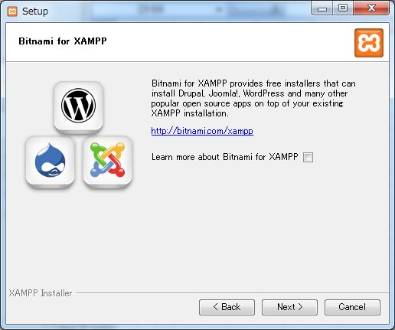

 |  |  | Nextを選択する
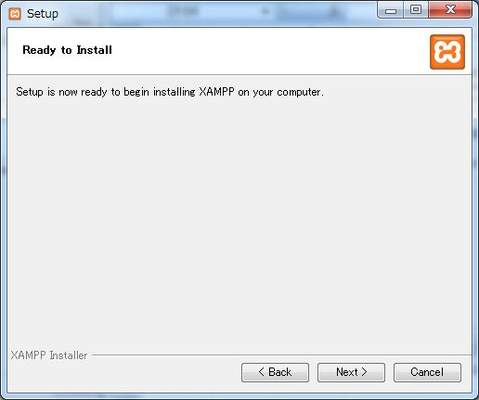

 |  |  | インストールが開始される
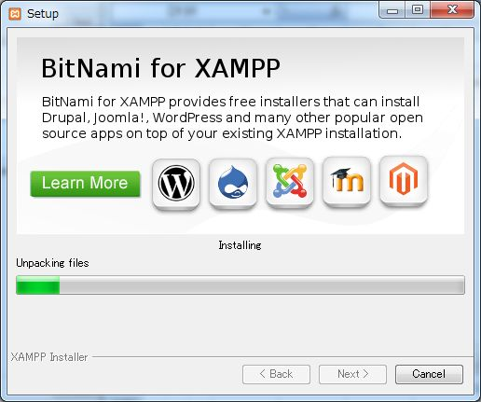

 |  |  | チェックボッックスをオフにし、Finishを選択する
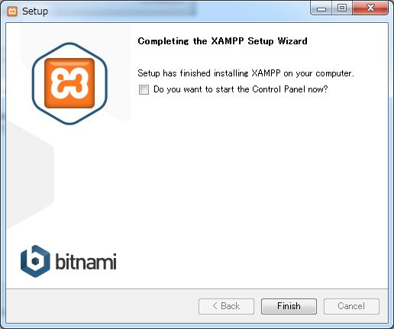

 |  |  | スタートメニュー ＞ XAMMP ＞ XAMMP Control Panel を選択する
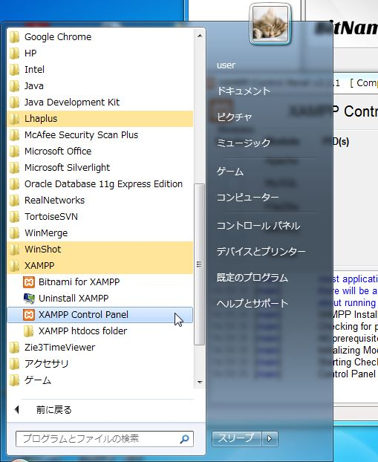

 |  |  | コントロールパネルが起動する
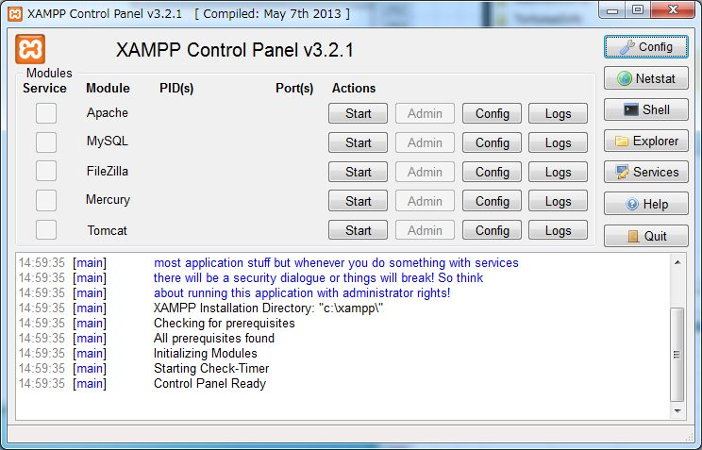

 |  | ３－３．Apacheの設定
 |  |  | ApacheのStartボタンを押下する
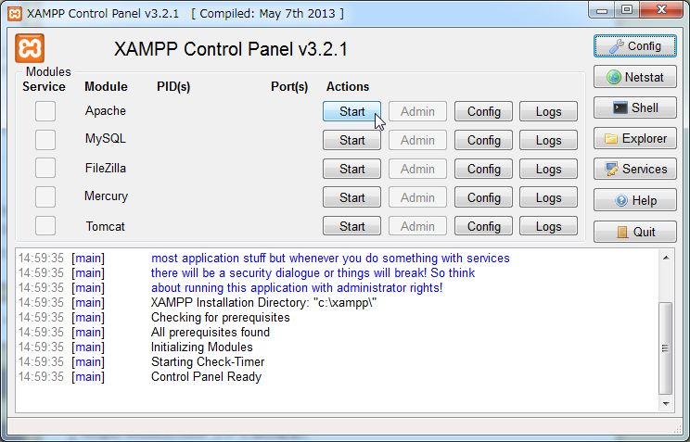

 |  |  | アクセスを許可する
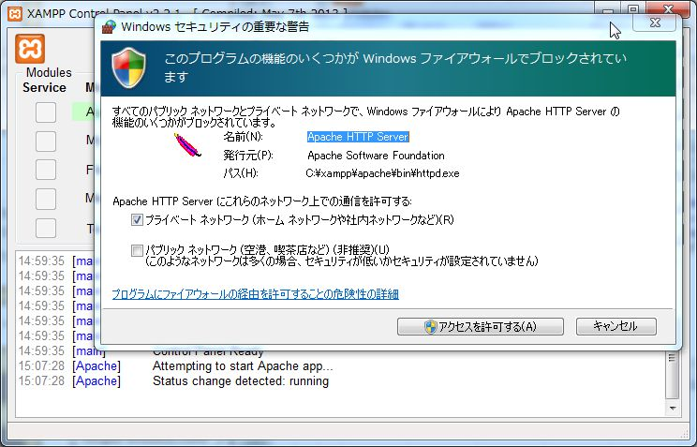

 |  | 起動したら下記のURLを入力し、開いた画面で日本語を選択する
 |  | http://localhost/
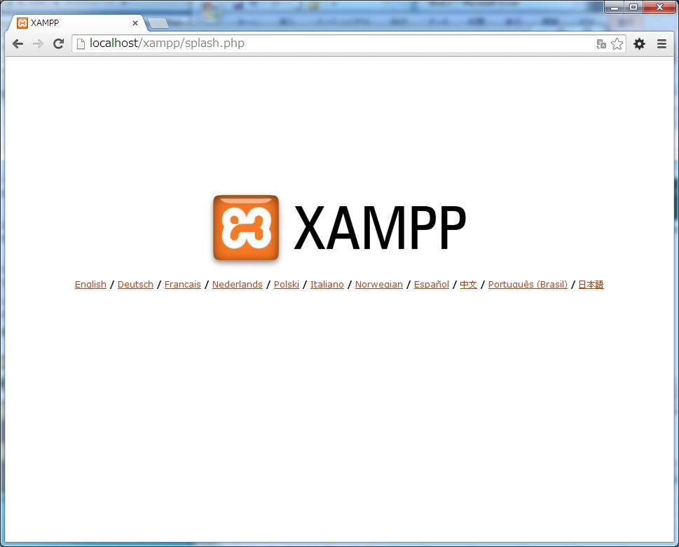

 |  | 以下の画面が表示される
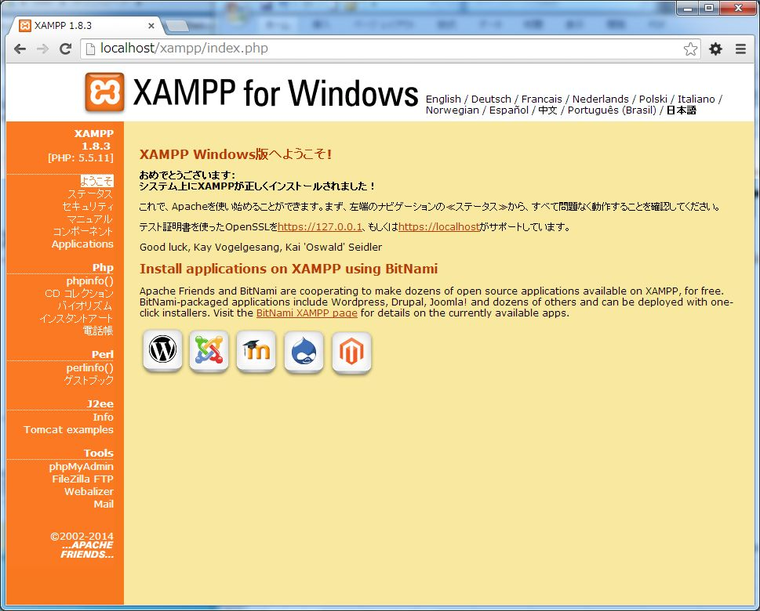

 | ２－４．eclipseを起動する
 |  | ｅｘｅファイルをダブルクリックする
 |  | ワークスペースの設定を行う
 |  | C:\xampp\htdocs

 |  | プロジェクト名をphpinfoとする

 |  | ファイル→新規→phpファイルを選択し、ファイル名をindex.phpとする
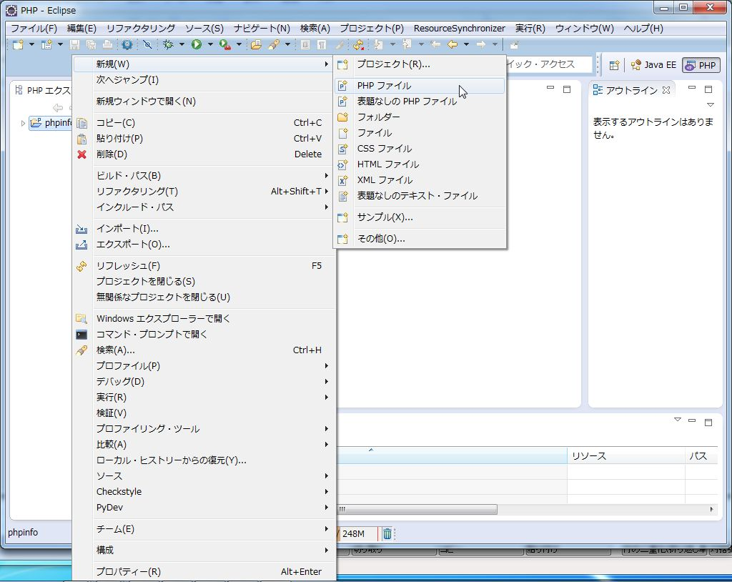

 |  | index.phpファイルには以下を記述し保存する

 |  | <?php
 |  | phpinfo();

 |  | C:\xampp\htdocs配下にtestというフォルダを作成
 |  | ブラウザで以下のURLを入力
 |  | http://localhost/phpinfo/
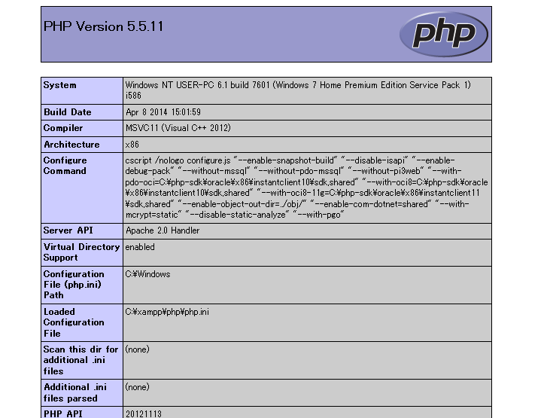

 |  | 表示が確認できれば完了となります。

 |  | ※任意のドメインで任意のディレクトリを表示させたい場合は追加でXAMMPの設定を行う必要があります。

 | ４．Mysqlの設定
 |  | Mysqlにパスワード等の設定が必要があれば実施してください

XAMMPを既にインポートしている場合のバージョンアップについて
 |  | Mysqlのデータベースをバックアップする

 |  | メニュー → すべてのプログラム にXAMMPがある場合、その中のuninstall XAMMPを実行

 |  | XAMMPのホームページより最新版のXAMMPを取得してインストールする（手順は新規の場合と同じ）

